Formulier Bloeddrukken

Thuis uw bloeddruk meten |  |  | Naam:
0 | 141 | 160
Invuldatum: |  | Geboortedatum:

Meet de bloeddruk elke dag 's morgens en 's avonds op ongeveer hetzelfde tijdstip.

Doe 30 minuten voorafgaand rustig aan en gebruik dan geen koffie, alcohol of tabak.

Ga rustig rechtop zitten, uw benen naast elkaar, leg uw arm ontspannen neer en praat niet.

Meet bij voorkeur aan uw niet dominante arm. Als u hier een okselkliertoilet heeft gehad, of als de bloeddrukwaarde aan de andere meer dan 10 hoger is meet u aan de andere arm.

Meet 2 keer achter elkaar met 2 minuten er tussen: in totaal dus 4 metingen per dag.

Noteer de gemeten bloeddrukken in onderstaande tabel.

Het 1e getal is uw bovendruk, het 2e getal is uw onderdruk, het 3e is uw polsfrequentie.

Dag | Dagdeel | 1e meting bovendruk | 1e meting onderdruk | 2e meting bovendruk | 2e meting onderdruk

Dag 1 | Ochtend
 | Avond

Dag 2 | Ochtend
 | Avond

Dag 3 | Ochtend
 | Avond

Dag 4 | Ochtend
 | Avond

Dag 5 | Ochtend
 | Avond

Dag 6 | Ochtend
 | Avond

Dag 7 | Ochtend
 | Avond
 | Afronding regel hieronder | #DIV/0! | 0
Gemiddelde bovendruk |  | #DIV/0! | 0.0 | 0
NB: de hoogste en laagste waarden worden niet meegenomen |  |  | formule werkt niet indien twee waarden
Gemiddelde onderdruk |  | #DIV/0! | 0.0 | 0

NB: Formules geven foutmeldingen als een kolom geheel leeg wordt gelaten of wanneer in 1 kolom 2 waarden staan. | afrondingsregel van hierboven | #DIV/0! | 0
Overige opmerkingen
Soms kan een eenmalige meting bij de dokter of praktijkondersteuner hoog zijn. Het kan echter zijn dat dit enkel een moment van wat hogere bloeddruk was. Om dit uit te sluiten kunnen we met herhaalde thuismetingen een gemiddelde bloeddruk uitrekenen.

Als de gemiddelde bloeddruk hetzelfde is als in de praktijk, kunnen we volstaan met eenmalige meting. Als de gemiddelde thuismeting duidelijk lager is dan bij een meting in de praktijk, dan hanteren we de waarde van de gemiddelde thuismeting.

Bloeddrukwaarden kunnen behoorlijk per moment verschillen. Het gemiddelde is belangrijk.

Als de gemiddelde bovendruk boven de 135 is, of de gemiddelde onderdruk boven de 90, dan is de bloeddruk verhoogd (hypertensie). Dit is een risico voor problemen aan uw bloedvaten en nieren.

Lever dit formulier in bij de assistente (aan de balie, via de brievenbus of digitaal). Zeker indien uw bloeddruk verhoogd is vragen wij u een afspraak te maken met de praktijkondersteuner om dit te bespreken.

Wat we hiermee doen is verder ook afhankelijk van of er andere zaken zijn die uw risico verder verhogen (denk aan suikerziekte, hart- en vaataandoeningen, roken, of veel bloeddruk gerelateerde zaken in uw familie). Wij geven u hierin een advies, maar het is uiteindelijk uw besluit wat u er mee wilt doen. Op deze manier stellen we doelen gezamenlijk vast.

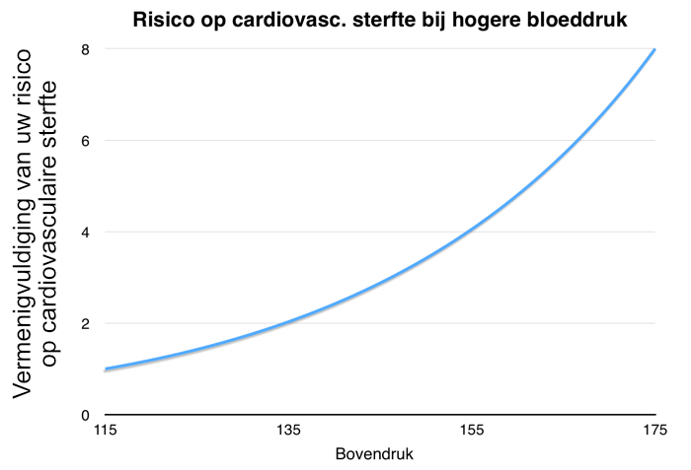

Kijk voor meer informatie ook op de website van Thuisarts.nl:
https://www.thuisarts.nl/hoge-bloeddruk/ik-wil-zelf-thuis-mijn-bloeddruk-meten

